Sheet1
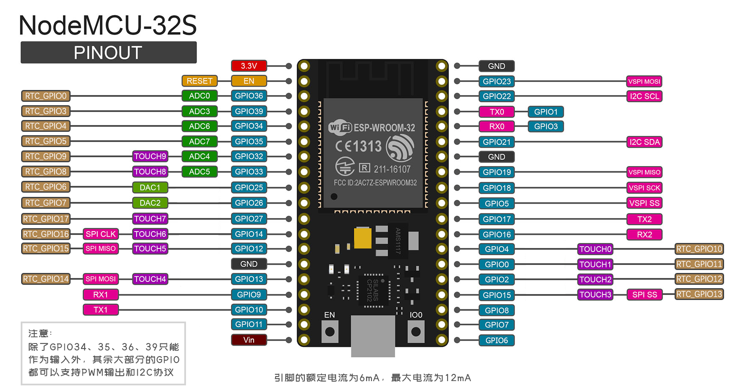
IO选择 | 对应功能 | IO编号 | 功能 | 启动项相关 | ADC | DAC | UART | Touch | SPI/IIC
 |  | GPIO0 |  | 下载：低电平/启动：高电平 | ADC2_1 |  |  | TP_1
 |  | GPIO1 | TX |  |  |  | TX0
 |  | GPIO2 |  |  | ADC2_2 |  |  | TP_2
 |  | GPIO3 | RX |  |  |  | RX0
 |  | GPIO4 |  |  | ADC2_0 |  |  | TP_0
 |  | GPIO5 | SD_CS | 启动时必须高电平 |  |  |  |  | VSPI
 |  | GPIO6 |  | 连接了FLASH(CLK)
 |  | GPIO7 |  | 连接了FLASH(SD0)
 |  | GPIO8 |  | 连接了FLASH(SD1)
 |  | GPIO9 |  | 连接了FLASH(SD2) |  |  | RX1
 |  | GPIO10 |  | 连接了FLASH(SD3) |  |  | TX1
 |  | GPIO11 |  | 连接了FLASH(CMD)
 |  | GPIO12 |  | 启动时必须低电平 | ADC2_5 |  |  | TP_5 | HSPI
 |  | GPIO13 |  |  | ADC2_4 |  |  | TP_4 | HSPI
 |  | GPIO14 | TFT_SCLK | 启动时必须高电平 | ADC2_6 |  |  | TP_6 | HSPI
 |  | GPIO15 | TFT_MOSI | 启动时必须高电平 | ADC2_3 |  |  | TP_3 | HSPI
 |  | GPIO16 | BT_MENU |  |  |  | RX2
 |  | GPIO17 | TFT_CS |  |  |  | TX2
 |  | GPIO18 | SD_SCLK |  |  |  |  |  | VSPI
 |  | GPIO19 | SD_MISO |  |  |  |  |  | VSPI
 |  | GPIO21 | BT_OK |  |  |  |  |  | IIC_SDA
 |  | GPIO22 | TFT_BLK |  |  |  |  |  | IIC_SCL
 |  | GPIO23 | SD_MOSI |  |  |  |  |  | VSPI
 |  | GPIO25 | BT_NEXT |  | ADC2_8 | DAC_1
 |  | GPIO26 | WS2812B |  | ADC2_9 | DAC_2
 |  | GPIO27 | TFT_DC |  | ADC2_7 |  |  | TP_7
 |  | GPIO32 |  |  | ADC1_4 |  |  | TP_9
 |  | GPIO33 | TFT_RST |  | ADC1_5 |  |  | TP_8
 |  | GPIO34 |  | Input Only | ADC1_6
 |  | GPIO35 |  | Input Only | ADC1_7
 |  | GPIO36 |  | Input Only/SVP | ADC1_0
 |  | GPIO39 |  | Input Only/SVN | ADC1_3
说明： 1. 使用Wi-Fi会与ADC2冲突，要注意！ 2. ADC的使用并非线性的，0-0.1V和3.2-3.3V区间就是有问题的！

